Course Overview
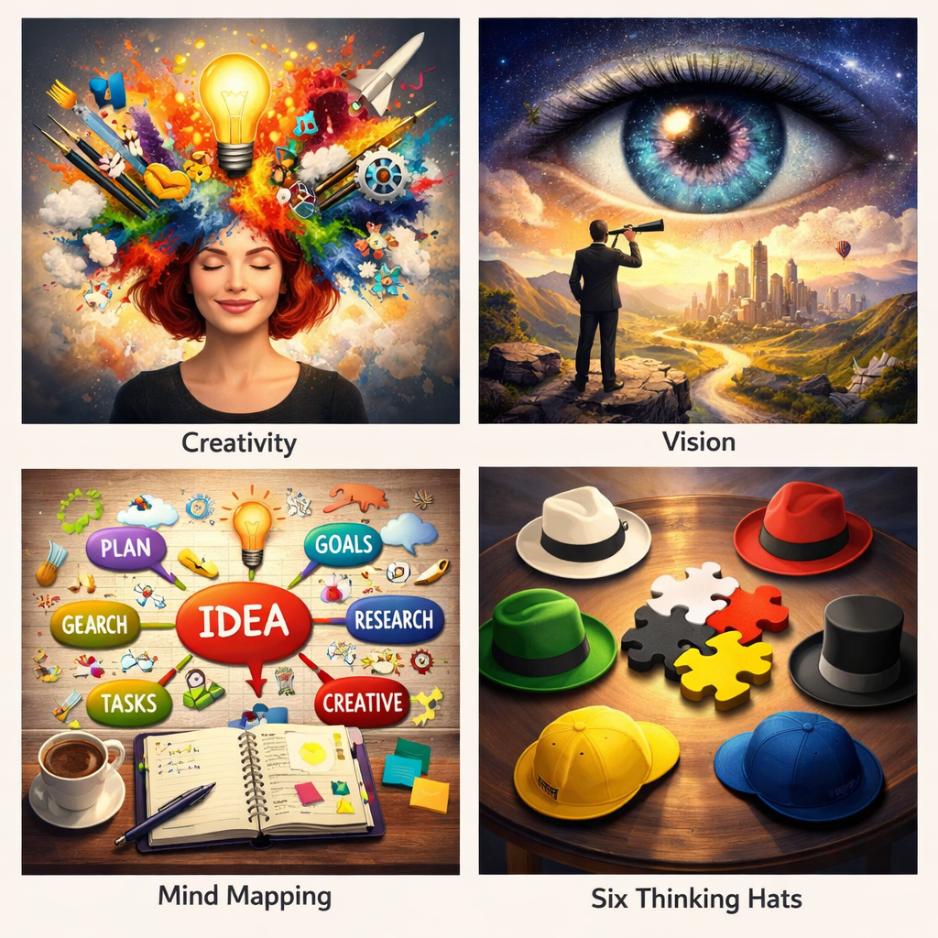
Course Title | Day | Target Audience | Estimated Duration (minutes) | Learning Goal (1 sentence) | Category
Creativiteit en visie ontsluiten | 9 | vrouwelijke deelnemers | xxx | Wek je creatieve potentieel om problemen op te lossen, te vernieuwen en te inspireren. Ontdek via speelse oefeningen en reflectiemiddelen nieuwe manieren om je authentieke stijl uit te drukken.

